Schedule
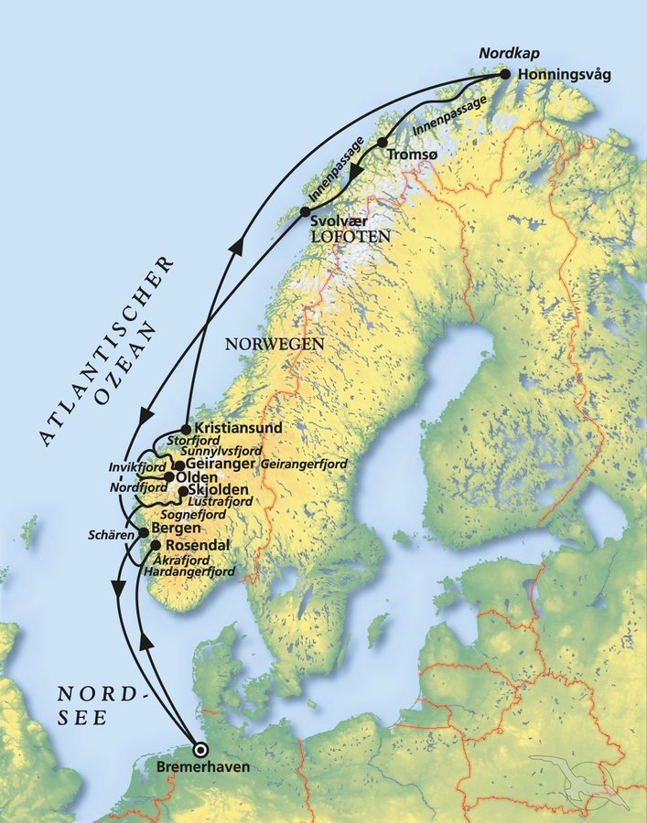
Der Zauber Norwegens zwischen Fjorden und Nordkap
AMR112 | 14 Tage | 03.06.2024 - 17.06.2024

D | Date | Day | A/B/C | STA | STD | Port | Port Code
1 | 3-Jun-24 | 2024-06-03 | B | - | 19:00 | Bremerhaven | DEBRV
2 | 4-Jun-24 | 2024-06-04 | C | - | - | at sea | -
3 | 5-Jun-24 | 2024-06-05 | A | 12:00 | 17:00 | Rosendal | NOKVH
4 | 6-Jun-24 | 2024-06-06 | A | 08:00 | 17:00 | Skjolden | NOSLN
5 | 7-Jun-24 | 2024-06-07 | B | 09:00 | 19:00 | Olden | NOOLD
6 | 8-Jun-24 | 2024-06-08 | A | 08:00 | 17:00 | Geiranger | NOGNR
7 | 9-Jun-24 | 2024-06-09 | B | 07:00 | 14:00 | Kristiansund | NOKSU
8 | 10-Jun-24 | 2024-06-10 | C | - | - | at sea | -
9 | 11-Jun-24 | 2024-06-11 | B | 12:00 | 19:00 | Honningsvag | NOHVG
10 | 12-Jun-24 | 2024-06-12 | B | 10:00 | 18:00 | Tromso | NOTOS
11 | 13-Jun-24 | 2024-06-13 | A | 09:00 | 18:00 | Svolvaer | NOSVJ
12 | 14-Jun-24 | 2024-06-14 | C | - | - | at sea | -
13 | 15-Jun-24 | 2024-06-15 | B | 10:00 | 22:00 | Bergen | NOBGO
14 | 16-Jun-24 | 2024-06-16 | C | - | - | at sea | -
- | 17-Jun-24 | 2024-06-17 | B | 09:00 | - | Bremerhaven | DEBRV

